Productos
Código | Producto | Precio | Stock | Texto QR | QR
P001 | Mouse USB | $15.00 | 40 | Código: P001 Producto: Mouse USB Precio: $15.00 Stock: 40 | 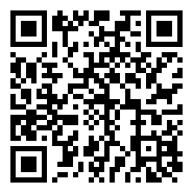
P002 | Teclado mecánico | $45.50 | 22 | Código: P002 Producto: Teclado mecánico Precio: $45.50 Stock: 22 | 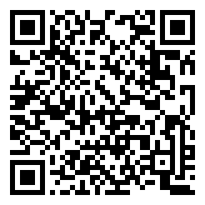
P003 | Monitor 24" | $120.00 | 8 | Código: P003 Producto: Monitor 24" Precio: $120.00 Stock: 8 | 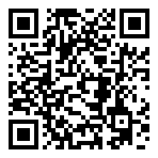
P004 | Cable HDMI 2m | $8.99 | 100 | Código: P004 Producto: Cable HDMI 2m Precio: $8.99 Stock: 100 | 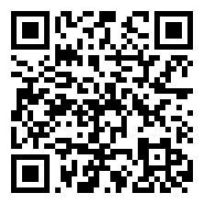
P005 | Webcam HD | $35.00 | 15 | Código: P005 Producto: Webcam HD Precio: $35.00 Stock: 15 | 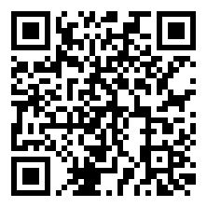

Los QR de las filas 2–6 ya están listos para escanear (no necesitan Microsoft 365). Si agregas productos en filas 7+, la columna E arma el texto; para el QR usa un generador online o pide regenerar este archivo.

